공사일보
공 사 일 보 |  |  |  |  |  |  |  |  | 공사 | 공사 | 안전 | 공무 | 소장 | CM단 | PM | 사 진 대 지

공사명 : | 청운교회 교육관 신축공사
2026-05-02 |  |  | 토요일 |  |  | 날씨 : | 흐림 |  |  | 기온 : | 최저(10) 최고(23)℃ / 강수mm |  |  |  |  | 공사명 : 청운교회 교육관 신축공사
공 종 | 금 일 작 업 내 용 |  |  |  |  |  |  | 공 종 |  | 명 일 작 업 내 용
1.철콘공사 | - 지상4층 바닥 먹매김 |  |  |  |  |  |  | 1.철콘공사 |  | - 지상3층 거푸집 해체 및 정리
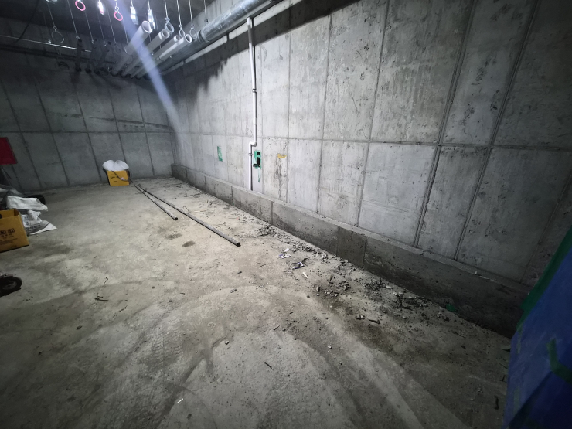
 | - 지상3층 벽체 거푸집 해체 |  |  |  |  |  |  |  |  | - 지하1~3층 연석,PAD,방수턱 자재정리
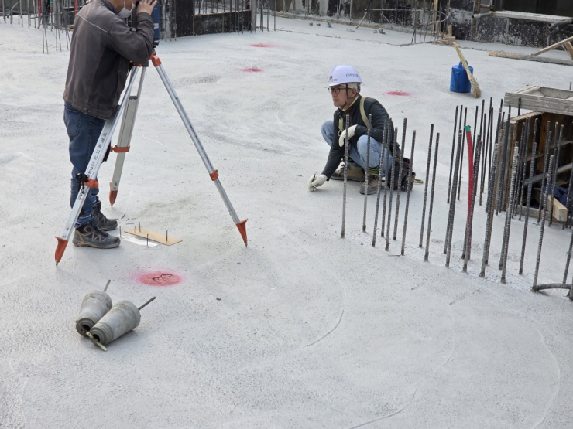
 | - 지하1~3층 연석,PAD,방수턱 거푸집해체 및 정리
 | - 호이스트 기초 철근배근 작업 |  |  |  |  |  |  | 2.미장공사 |  | - 지하층 EPS,PS 벽체 견출작업

2.미장공사 | - 지하층 EPS,PS 벽체 견출작업 |  |  |  |  |  |  | 3.조적공사 |  | - 지하3층 조적벽체 시공

3.직영공사 | - 안전시설물 설치 |  |  |  |  |  |  | 4.설비공사 |  | - 지하2층 소방배관 작업
 | - 현장정리 |  |  |  |  |  |  |  |  | - 지하층 입상배관작업

 |  |  |  |  |  |  |  | 5.직영공사 |  | - 안전시설물 설치
 |  |  |  |  |  |  |  |  |  | - 현장정리

 |  |  |  |  |  |  |  |  |  |  |  |  |  |  |  | 내 용 | 지상4층 바닥 먹메김 | 내 용 | 지하2층 방수턱 거푸집 해체

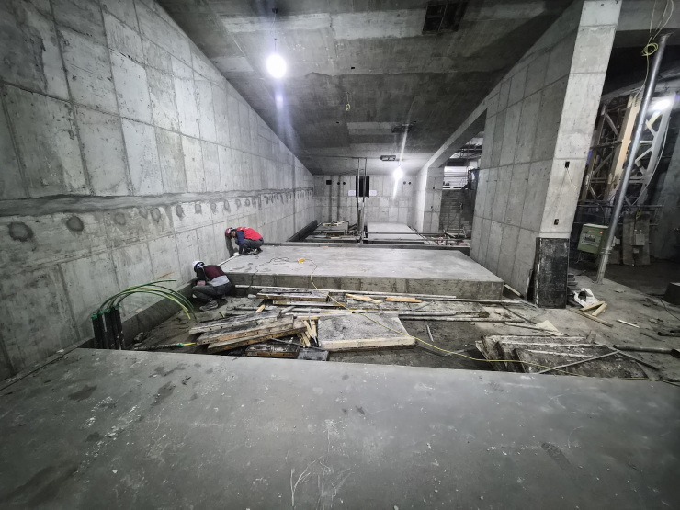
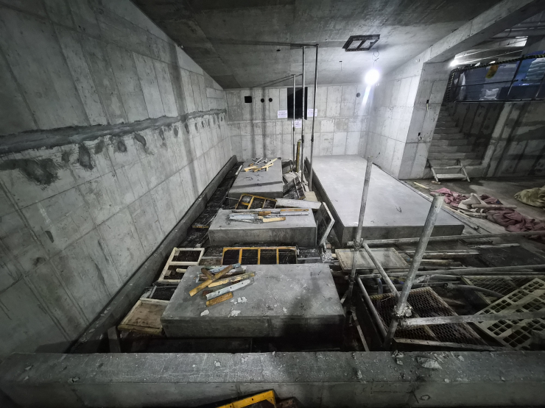
안전. | - 779-18(명성빌라): 202호 세입자 소음으로 인한 민원제기, 환경과 소음측정실시
환경.
설계변경.
회의 등..)

인 력 투 입 현 황 |  |  |  |  |  | 자 재 투 입 현 황
공종 | 금일 | 누계 | 공종 | 금일 | 누계 | 품명 | 규격 | 단위 | 투입 | 누계 | 품명 | 규격 | 단위 | 투입 | 누계
직원 | 2 | 1,201 |  |  | 0 | 방음판 | 6M | EA |  | 196 | 레미콘 | 25-18-120 | ㎥ |  | 72
반장 | 1 | 333 |  |  | 0 | H-BEAM | 148*100*8M | EA |  | 18 | 레미콘 | 25-18-80 | ㎥ |  | 36
철거(직영) |  | 28 |  |  | 0 | 파이프 | 6M | EA |  | 247 | 레미콘 | 25-30-150 | ㎥ |  | 3,511
신호수(직영) |  | 52 |  |  |  | 파이프 | 4M | EA |  | 26 | 레미콘 | 20-30-180 | ㎥ |  | 122
비계(직영) |  | 76 |  |  |  | 파이프 | 3M | EA |  | 56 | 레미콘 | 20-21-120 | ㎥ |  | 54
직영 |  | 116 |  |  |  | 파이프 | 1M | EA |  | 74 | 레미탈 |  | p |  | 4
가설휀스 |  | 15 |  |  | 0 | 파이프 | 2.4M | EA |  | 122 | 시멘트벽돌 |  | p |  | 8
토목 |  | 1,108 |  |  | 0 | 폴딩도어 | 6M*10M | EA |  | 2 | 단열재 | 90T | m2 |  | 540
착공식 |  | 6 |  |  | 0 | 잡석 | 25톤 | 대 |  | 3 | 단열재 | 180T | m2 |  | 80
전기 |  | 477 |  |  | 0 | 건폐 | 25톤 | 대 |  | 94
설비 |  | 173 |  |  | 0 | 철근(토목) | HD13 | 톤 |  | 15 |  |  |  |  | 0 | 내 용 | 지하3층 PAD 거푸집 해체 | 내 용 | 지하3층 PAD 거푸집 해체
형틀 |  | 563 |  |  | 0 | 철근(토목) | HD25 | 톤 |  | 133 |  |  |  |  | 0
조적 |  | 3 |  |  | 0 | 레미콘 | 25-24-120 | ㎥ |  | 745 |  |  |  |  | 0
철근콘크리트 | 19 | 2,940 |  |  |  | H-형강 | 298*201*9*14 | 톤 |  | 136
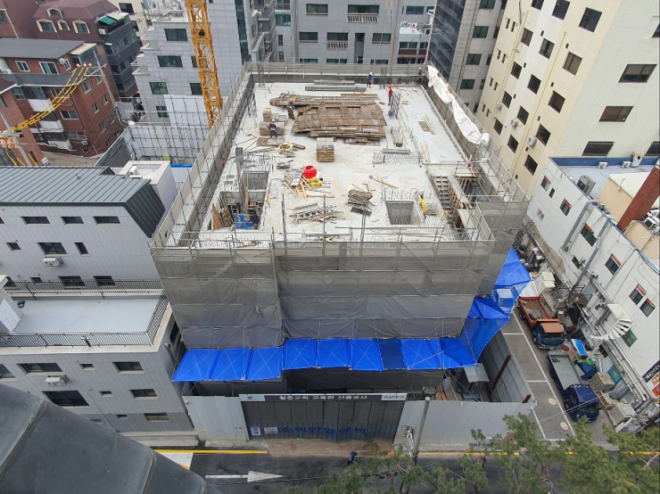
합벽방수(나비) |  | 124 |  |  | 0 | H-형강 | 300*300*10*15 | 톤 |  | 27
타워 |  | 16 |  |  | 0 | 규산소다 | 3종 | L |  | 26000
철골 |  | 43 |  |  |  | SG-1(급결) | - | KG |  | 12000
시스템 동바리 |  | 15 |  |  | 0 | SG-2(완결) | - | KG |  | 12000
시스템 비계 |  | 20 |  |  | 0 | 장 비 투 입 현 황
방수(보인) |  | 17 |  |  | 0 | 장비명 | 규격 | 단위 | 투입 | 누계 | 장비명 | 규격 | 단위 | 투입 | 누계
미장 | 2 | 8 |  |  | 0 | 백호 | 06W | 일 |  | 3 | 백호 | 06LC | 일 |  | 66
금속 |  | 7 |  |  | 0 | 백호 | 08W | 일 |  | 2 | 백호 | 03W | 일 |  | 3
 |  | 0 |  |  |  | 백호 | 03W | 일 |  | 3 | 크람쉘 | 50T | 일 |  | 28
 |  | 0 |  |  | 0 | 백호 | 035LC | 일 |  | 20 | 크레인 | 25T | 일 |  | 11
 |  | 0 |  |  | 0 | 덤프 | 25T | 일 |  | 18 | 펌프카 | 42M | 일 |  | 16
 |  | 0 |  |  |  | 백호 | 08LC | 일 |  | 106 | 바브켓 | 5.5T | 일 |  | 5
 |  | 0 |  |  |  | 코어 | QRC | 일 |  | 6 | 크레인 | 80T | 일 |  | 1
 |  | 0 |  |  |  | 크라샤 | 08 | 일 |  | 15 | 펌프카 | 36M | 일 |  | 5
 |  | 0 |  |  |  | 백호 | 10LC | 일 |  | 4 | 크레인 | 100T | 일 |  | 4
 |  |  |  |  |  | 천공기 | DHJ-90K | 일 |  | 42 | 크레인 | 50T | 일 |  | 1
 |  | 0 |  |  | 0 | 스카이 | 3.5T | 일 |  | 1 | 렌탈 | 3.5T | 일 |  | 12
 |  |  |  |  | 0 | 크레인 | 16T | 일 |  | 8 | 크레인 | 5T | 일 |  | 1
 |  | 0 |  |  | 0 | 차수천공기 | YS-0217 | 일 |  | 21 | 펌프카 | 32M | 일 |  | 1 | 내 용 | 현장전경 | 내 용
 |  | 0 | 계 | 7326 | 7326 | 계측천공기 | YS-0217 | 일 |  | 1 | 지게차 | 4H | 대 |  | 2

 |  |  |  |  |  |  |  |  |  |  |  |  |  |  |  |  |  |  |  | 내용 | 규격 | 전체 | 시공 | 잔여

 |  |  |  |  |  |  |  |  |  |  |  |  |  |  |  |  |  |  |  | side pile |  | 109 | 109 | 0
 |  |  |  |  |  |  |  |  |  |  |  |  |  |  |  |  |  |  |  | 철근망 |  | 219 | 219 | 0
 |  |  |  |  |  |  |  |  |  |  |  |  |  |  |  |  |  |  |  | center pile |  | 27 | 27 | 0
 |  |  |  |  |  |  |  |  |  |  |  |  |  |  |  |  |  |  |  | 합계 |  | 355 | 355 | 100.0%

